Sheet1
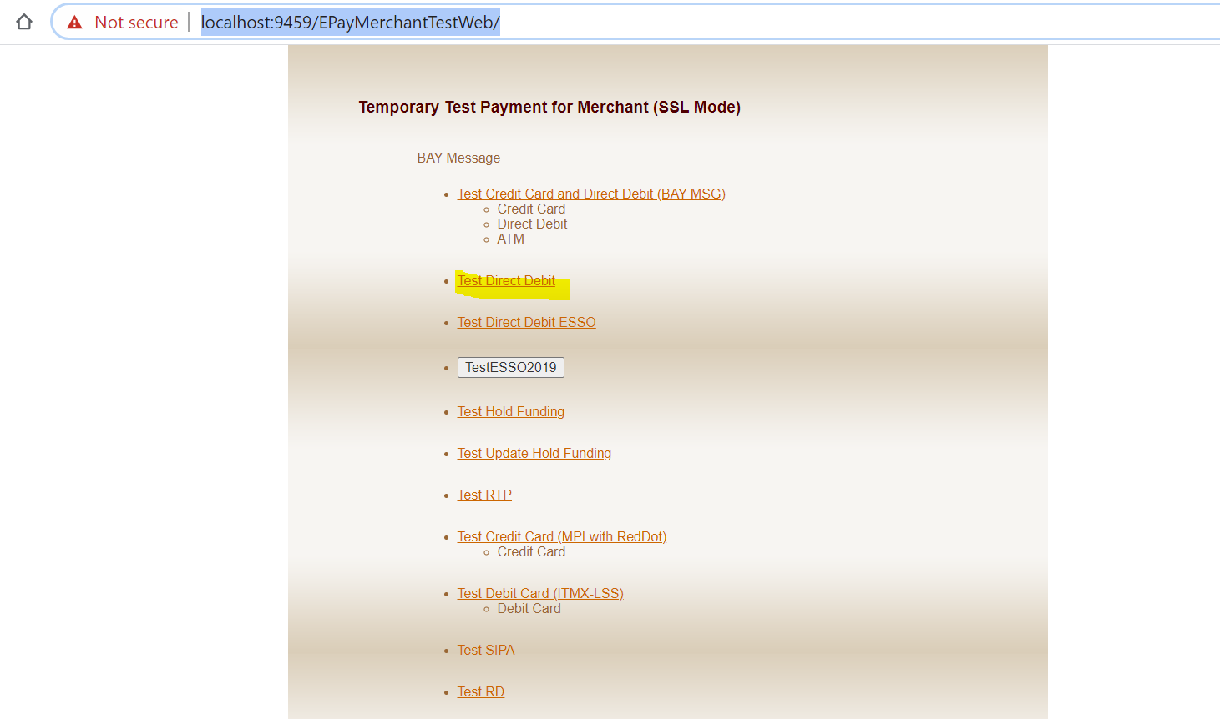
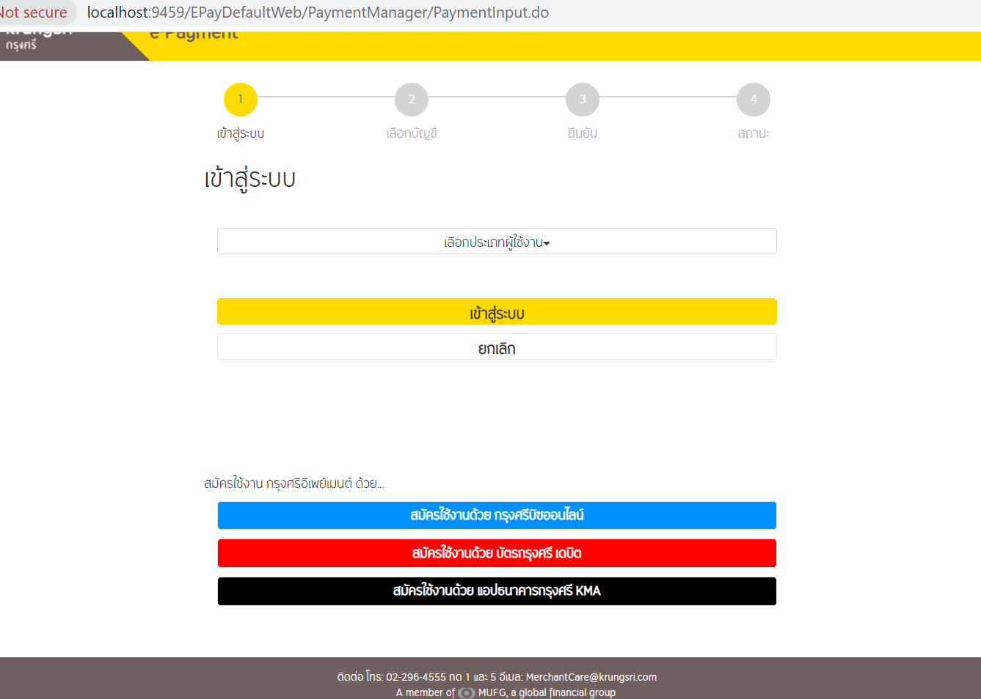
Step Deploy SIT

เข้าไปที่เครื่อง |  | 192.168.35.31

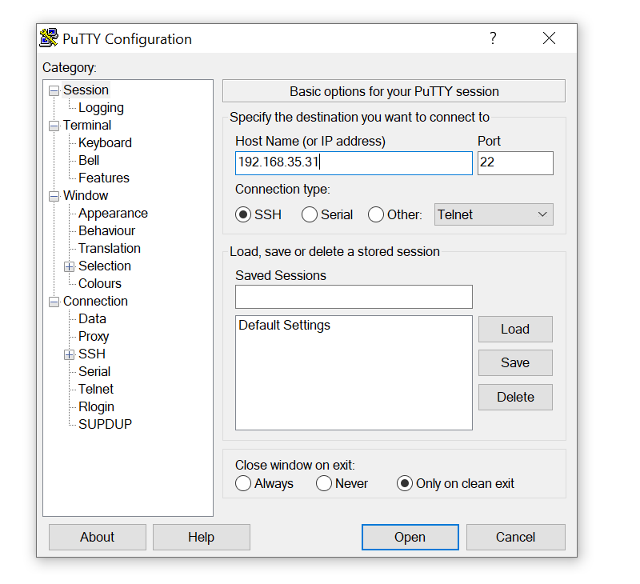

 | user: | smetta
 | paas: | 2U3
 | login | success >> | พิมพ์ TMOUT=0 > enter

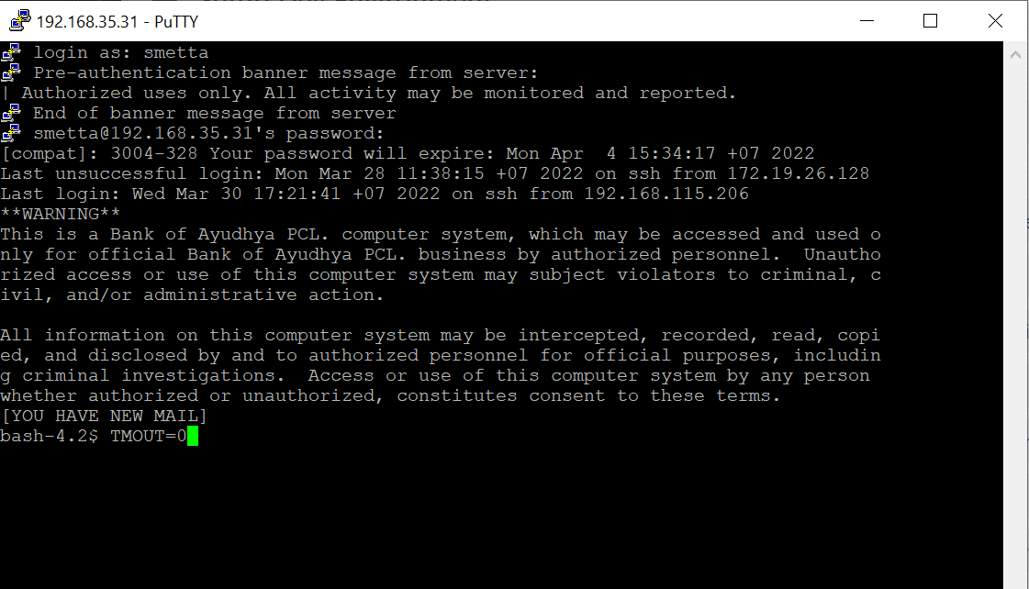

 |  | คลิกขวาที่แท็บด้านบน เลือก change setting

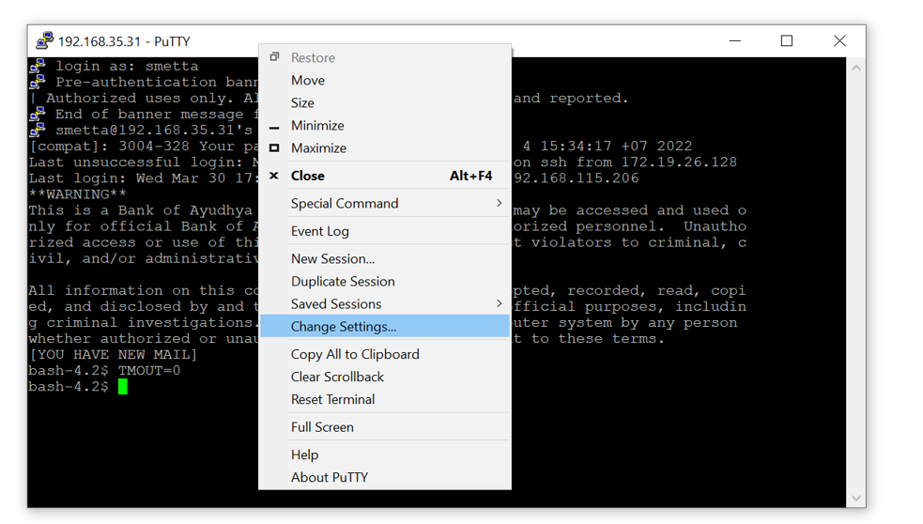

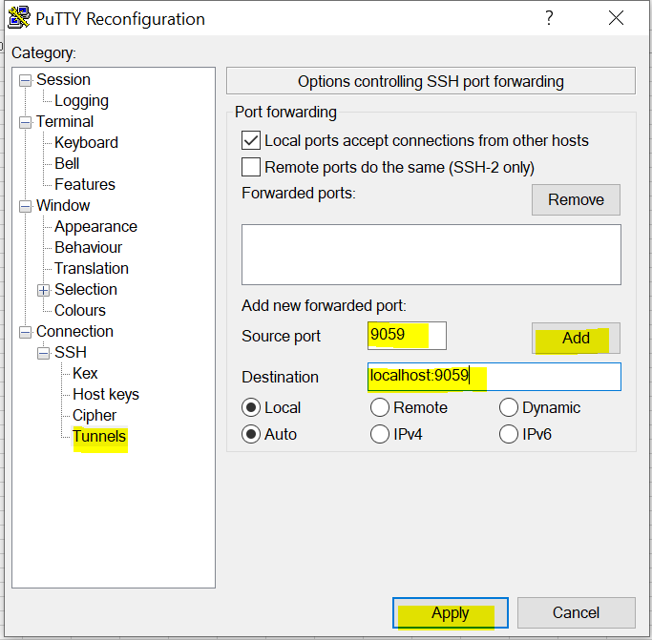
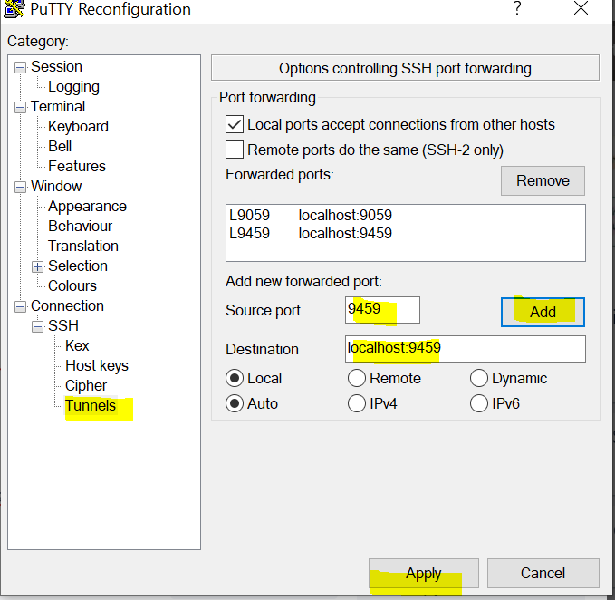

 | login |  | https://localhost:9059/ibm/console/logon.jsp | user | sitwasadmin
 |  |  |  | pass | epaysit12

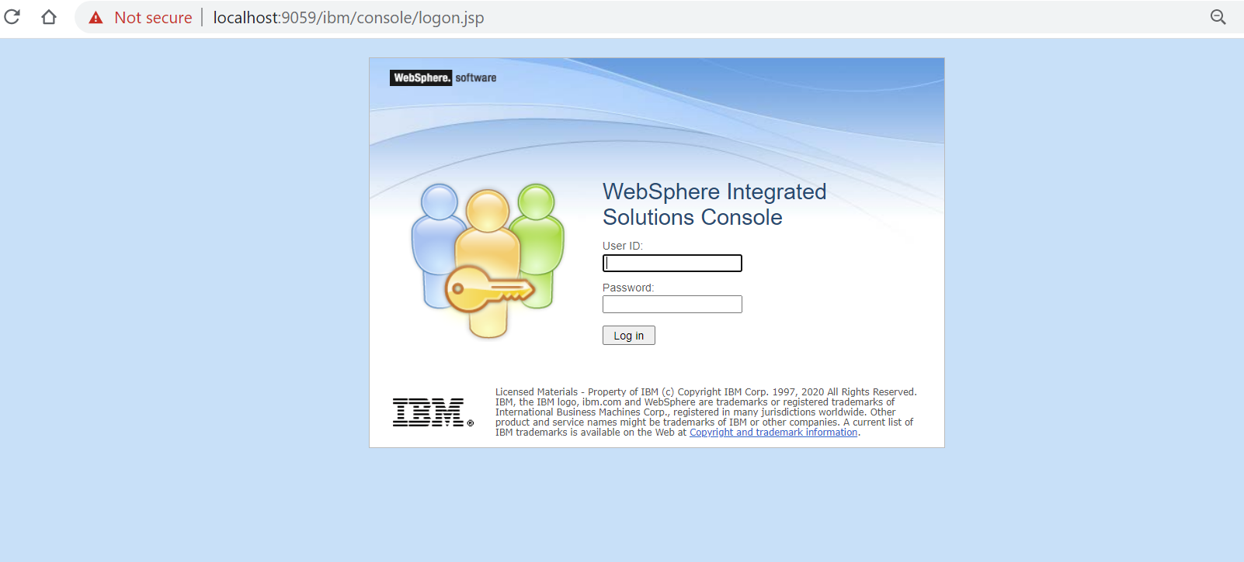

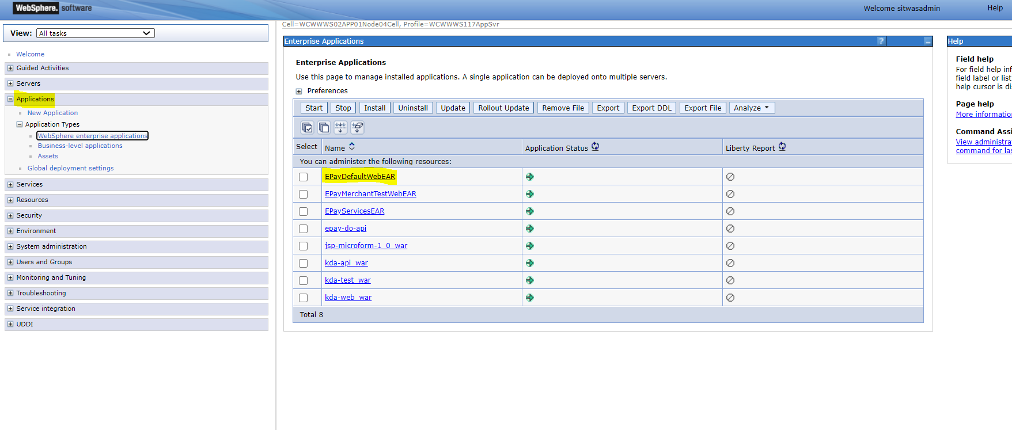

 |  | Step Deploy | Stop app>> Update >> Start App

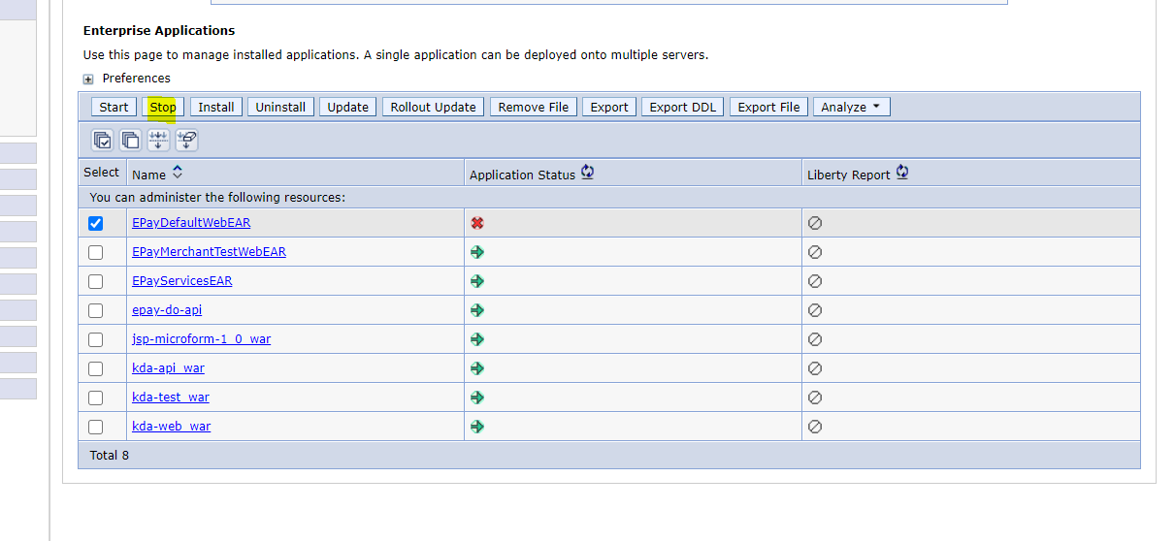

 |  |  | เลือกไฟล์ EAR

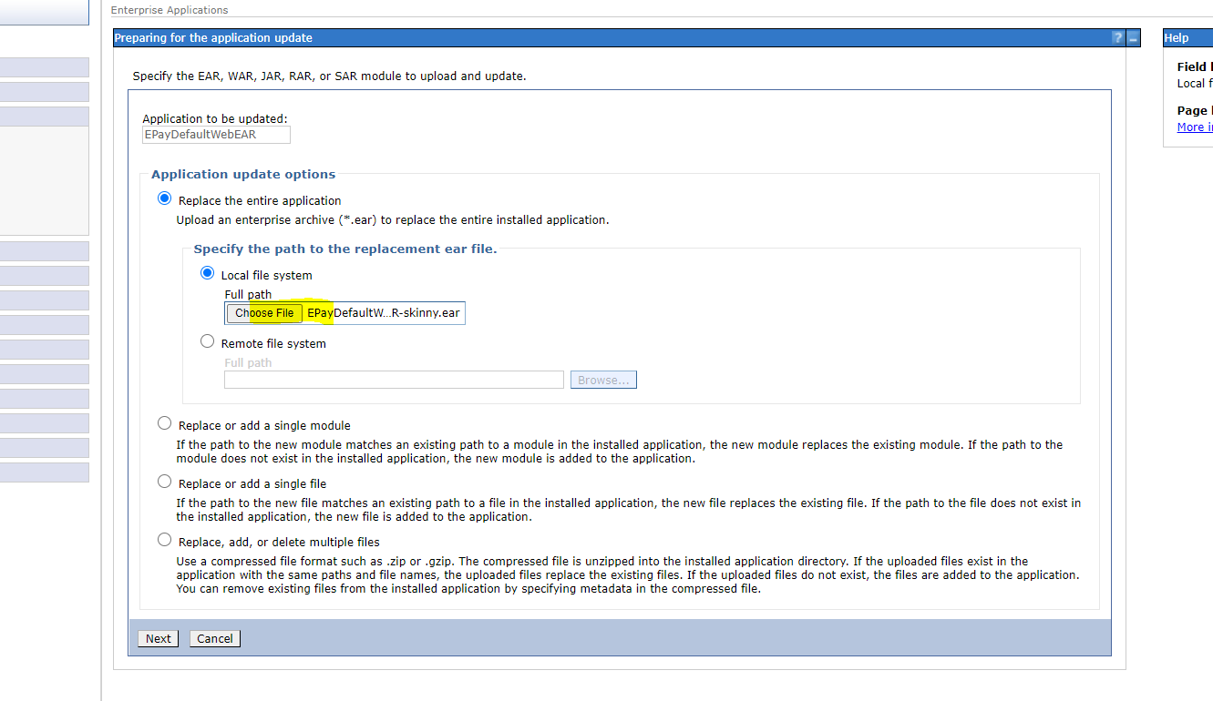

 |  |  | NEXT

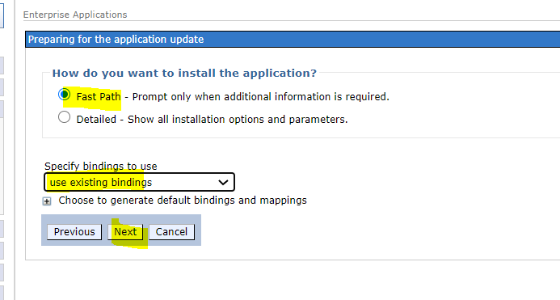

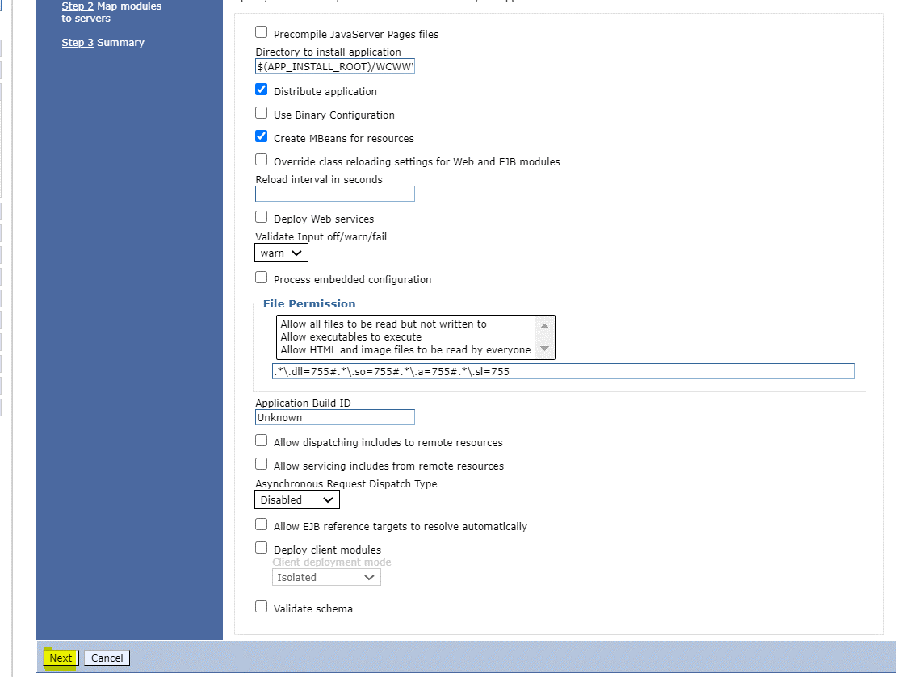

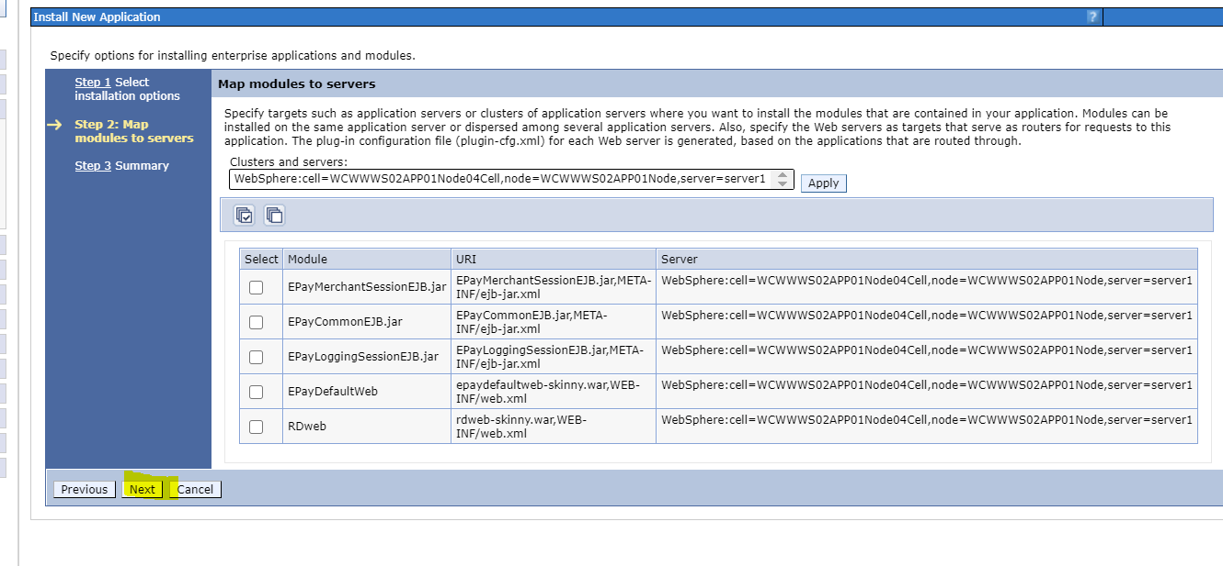

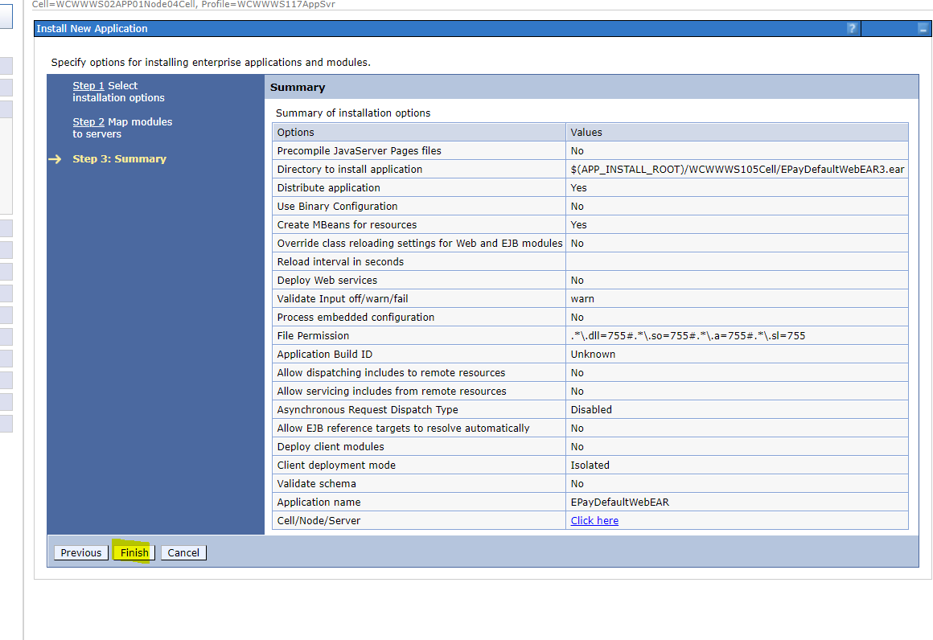

 |  |  | Start Success >> Save

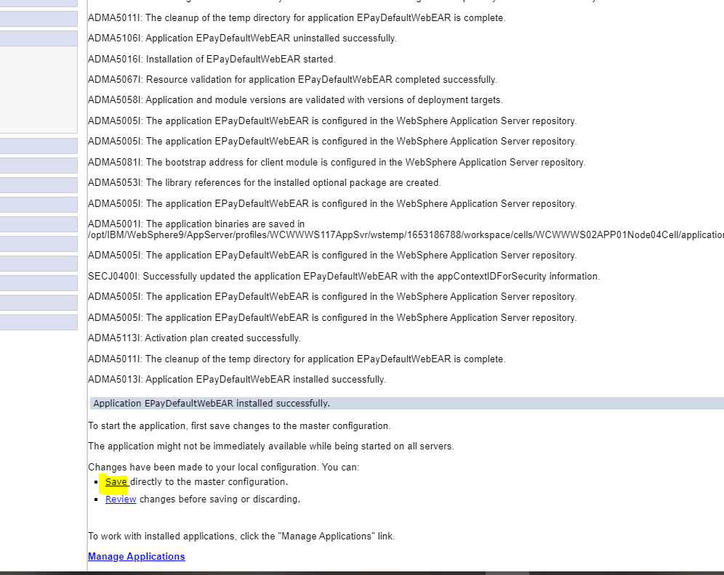

 |  | Start

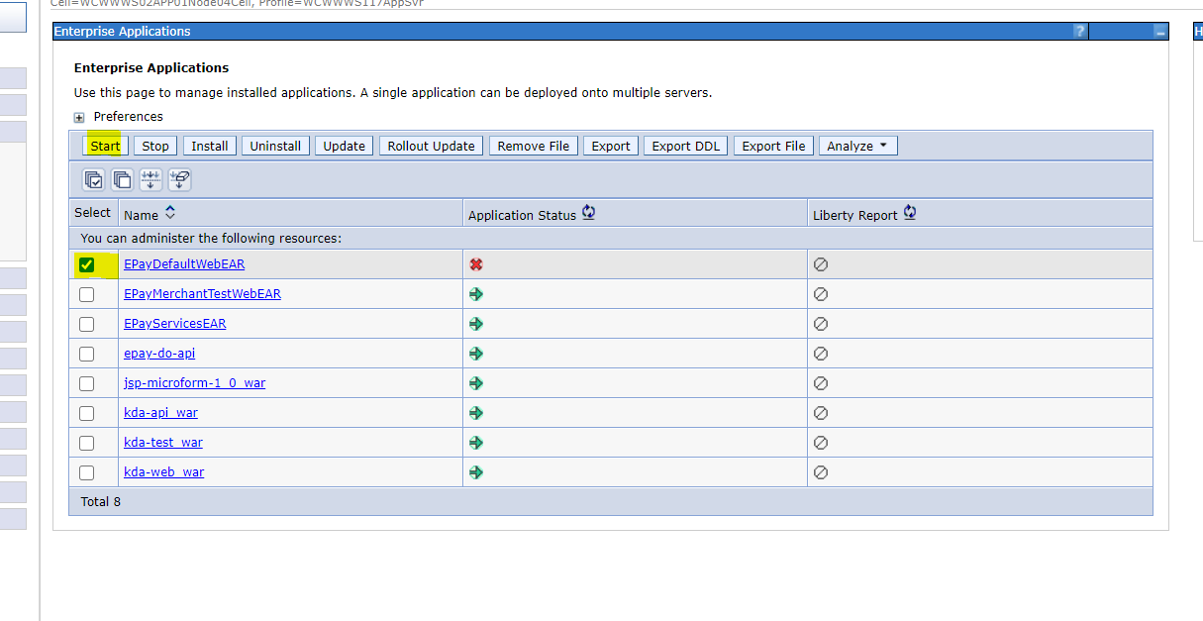

 |  |  | ดู log ระหว่าง app start

 |  | cmd | cd /data/WAS9_LOGS/WCWWWS117AppSvr/
 |  |  | tail -f SystemOut.log

 |  |  | App Start Success

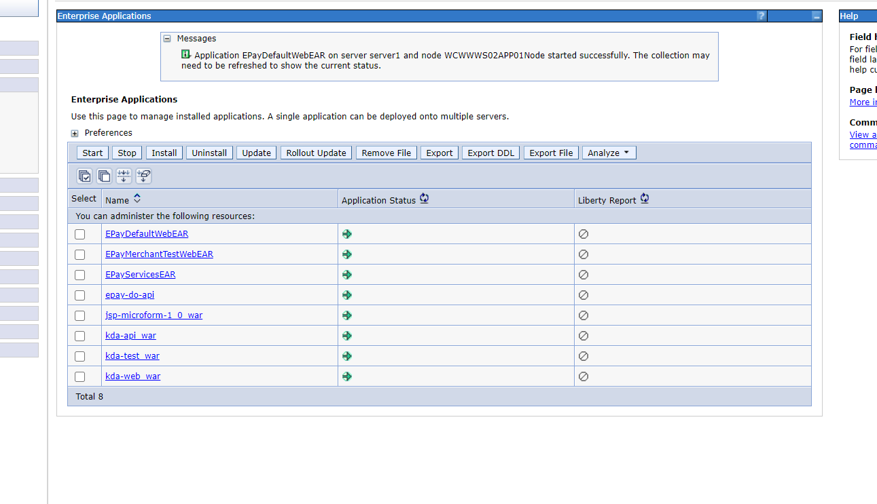

 |  |  | ลองเข้าหน้า https://localhost:9459/EPayMerchantTestWeb/

